사용도움말
견적서 조회/삭제
견적서 신규/수정
파일 구조 이해
※ 이 파일은 매크로를 포함한 파일로 매크로를 포함하여 연 경우에만 정상 작동됩니다.

■ 견적서 조회/삭제

 | 1. 견적서 조회
 |  | - 견적서는 고유한 '문서번호'로 저장되고, 조회합니다. '문서번호'는 직접 입력하지말고 오른쪽 옆의 단추를 클릭해 견적서 내용을 검색하여 표시합니다.

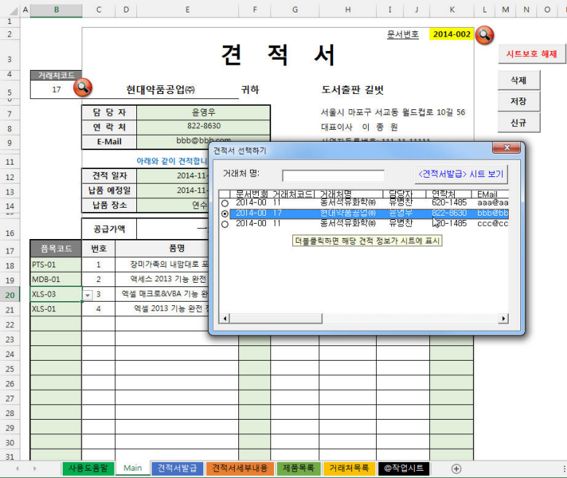
1) 견적서 조회를 위한 매크로 단추를 클릭

2) 조회할 견적 내용을 더블클릭
3) 조회 완료 후 더 이상 검색이 필요없으면 창을 닫음

 | 2. 견적서 삭제
 |  | - 현재 조회 중인 견적서 내용( 문서번호를 기준으로 함)을 삭제할 때는 오른쪽 상단의 <삭제>를 클릭합니다.
 |  | - 삭제 확인 창이 나타나면 <예>를 눌러 삭제합니다. 삭제 작업은 '문서번호'를 이용하여 <견적서발급>, <견적서세부내용> 시트의 자료를 삭제하는 작업을 합니다.
 |  | - 삭제 작업 후에는 <신규>를 클릭한 것처럼 <Main> 시트의 내용이 지워지면서, 문서번호가 새로운 번호로 자동 지정됩니다.
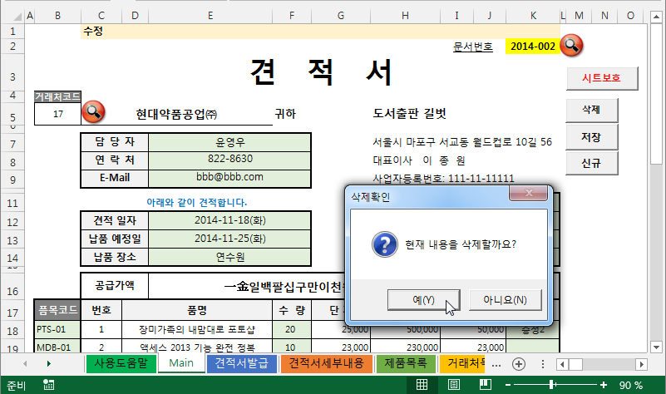

1) 조회 중인 견적서 내용을 삭제할 때는 <삭제> 를 클릭

2) <예>를 클릭하면 '견적서발급', '견적서세부내용' 시트의 정보가 자동 삭제됨

■ 견적서 신규/수정

 | 1. 견적서 신규
 |  | - 새로운 견적서를 작성할 때 <신규>를 클릭하면 <Main> 시트의 내용이 지워지고, 새 견적서 작성을 위한 '문서번호'가 표시됩니다.
 |  | - 주의할 점은 기존 작업 중이던 내용이 자동 저장되지 않으므로 필요한 경우 <저장>을 클릭해 저장한 후 작업하세요.
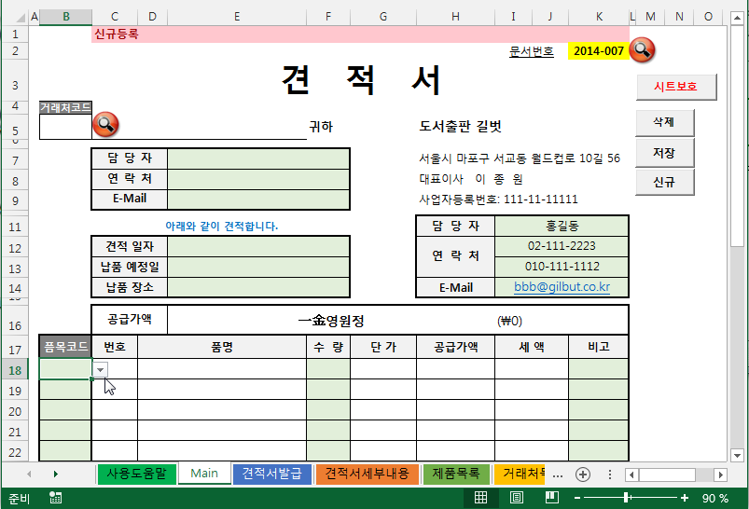

1) 새 견적서를 작성할 때는 <신규> 를 클릭

 | 2. 견적서 신규 작업시 '문서번호' 부여
 |  | - '문서번호' 계산 원리 : 견적서의 고유 Key인 문서번호는 현재 연도와 순차번호를 적용해 8자리로 구성합니다.
 |  | - 신규 작성할 '문서번호'는 <@작업시트>의 A6셀(범위명 : nmMax코드)에서 자동 계산됩니다.
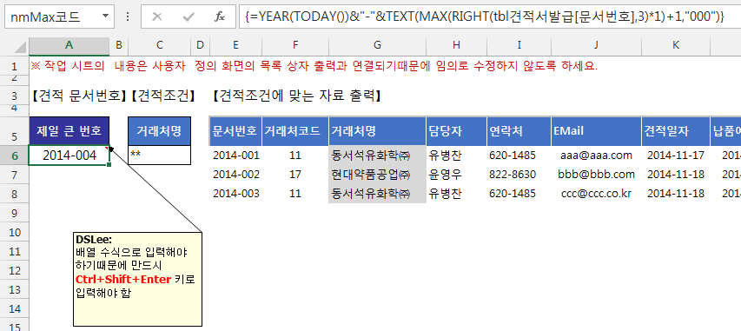

 | 3. 견적서 수정
 |  | - 조회 중인 견적 내용은 자유롭게 수정이 가능합니다. 연한 녹색으로 채우기된 셀들의 내용을 수정하여 내용을 변경한 후
 |  | <저장>을 클릭하여 시트에 저장되도록 해야 합니다. <저장>을 클릭하지 않은 경우 <Main>시트에서만 수정된 상태로
 |  | 실제 데이터가 저장되는 <견적서발급>, <견적서세부내용> 시트에는 반영되지 않습니다.
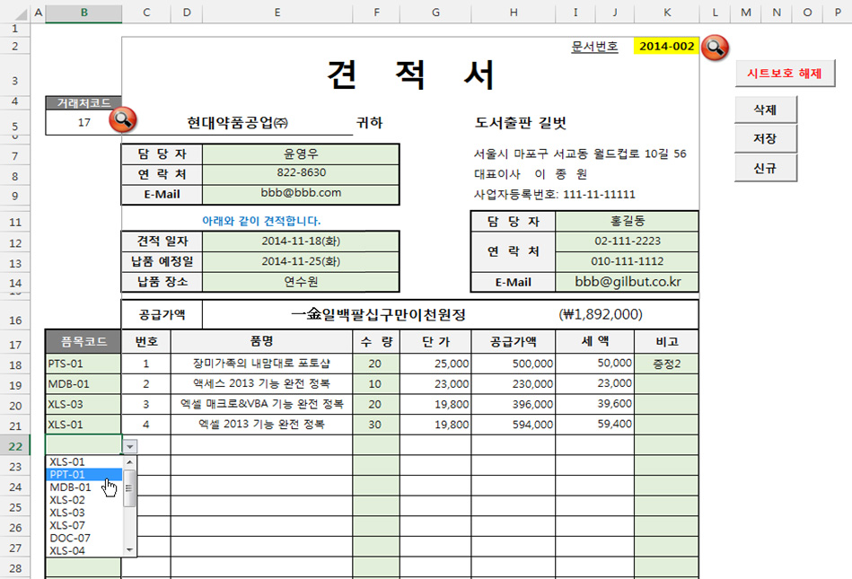

2) 수정 사항을 저장하기 위해 <저장>을 클릭

1) 필요한 사항들을 수정(단, 연한 녹색으로 지정된 부분만 수정 가능)

■ 파일 구조 이해

 | 1. 시트의 기능
 |  | - 각 시트는 다음과 같은 기능을 하며, 시트별로 표가 정의되어 있거나, 중요한 셀 위치에 이름이 정의되어있습니다.

 |  | 시트명 | 설 명
 |  | Main | - 견적서를 조회, 수정, 작성할 수 있는 양식 제공 - 시트가 보호된 상태로 연두색으로 표시된 부분에만 내용입력
 |  | 견적서발급 | - 견적서 발급 내용이 기록되는 시트로 'Main' 시트에서 '문서번호'를 이용하여 조회 및 수정, 삭제, 신규 등록 등이 가능
 |  | 견적서세부내용 | - 견적서 발급 세부 내용이 기록되는 시트로 'Main' 시트에서 '문서번호'를 이용하여 조회 및 수정, 삭제, 신규 등록 등이 가능
 |  | 제품목록 | - 제품 정보가 등록된 시트로 견적서에서 사용할 제품 정보는 이 시트에 미리 등록되어 있어야 함
 |  | 거래처목록 | - 거래처 정보가 등록된 시트로 견적서에서 사용할 거래처 정보는 이 시트에 미리 등록되어 있어야 함
 |  | @작업시트 | - Main 시트의 거래처, 견적서 검색을 할 때 사용하는 작업 공간으로 임의로 시트 안의 셀 위치를 변경하지 말 것

 | 2. 주요 표와 이름 설명
 |  | - 'Main' 시트를 통해 견적서 내용을 자동으로 조회, 등록 등을 할 수 있도록 Main 시트와 관련 시트에 다음 이름이 지정되어 있습니다.

 |  | 이름(표 이름) |  | 참조 대상 | 설명
 |  | nmD_EMail |  | =Main!$E$9 | [Main] 시트의 셀에 지정한 이름으로 자료 입/출력을 위해 사용
 |  | nmD_거래처명 |  | =Main!$C$5
 |  | nmD_거래처코드 |  | =Main!$B$5
 |  | nmD_견적세부시작셀 |  | =Main!$C$17
 |  | nmD_견적일자 |  | =Main!$E$12
 |  | nmD_공급가액 |  | =Main!$I$16
 |  | nmD_납품예정일 |  | =Main!$E$13
 |  | nmD_납품장소 |  | =Main!$E$14
 |  | nmD_담당자 |  | =Main!$E$7
 |  | nmD_문서번호 |  | =Main!$K$2
 |  | nmD_본사Email |  | =Main!$I$14
 |  | nmD_본사담당자 |  | =Main!$I$11
 |  | nmD_본사연락처1 |  | =Main!$I$12
 |  | nmD_본사연락처2 |  | =Main!$I$13
 |  | nmD_비고 |  | =Main!$C$34
 |  | nmD_연락처 |  | =Main!$E$8
 |  | nmMax코드 |  | ='@작업시트'!$A$6 | 신규 견적서를 등록할 때 사용하기 위해 '견적서발급' 시트의 '문서번호' 중 현재 연도 번호 중에서 가장 큰 번호를 찾아 1을 더한 값을 8자리 형태로 표시
 |  | nm거래처_조건 |  | ='@작업시트'!$AD$5:$AD$6 | 거래처 검색시 사용할 조건 입력 범위
 |  | nm거래처_출력 |  | ='@작업시트'!$AF$5:$AM$5 | 거래처 검색시 사용할 출력 위치 범위
 |  | nm견적_조건 |  | ='@작업시트'!$C$5:$C$6 | 견적서 검색시 사용할 조건 입력 범위
 |  | nm견적_출력 |  | ='@작업시트'!$E$5:$S$5 | 견적서 검색시 사용할 출력 위치 범위
 |  | nm견적세부_조건 |  | ='@작업시트'!$U$5:$U$6 | 견적서 검색시 세부 내용 출력을 위한 조건 입력 범위
 |  | nm견적세부_출력 |  | ='@작업시트'!$W$5:$AB$5 | 견적서 검색시 세부 내용 출력을 위한 출력 위치 범위
 |  | tbl거래처 |  | 표로 지정된 영역 | [거래처목록] 시트에 지정된 표
 |  | tbl견적서발급 |  | 표로 지정된 영역 | [견적서발급] 시트에 지정된 표
 |  | tbl견적서세부 |  | 표로 지정된 영역 | [견적서세부내용] 시트에 지정된 표
 |  | tbl제품 |  | 표로 지정된 영역 | [제품목록] 시트에 지정된 표

Main
 | 수정
 |  |  |  |  |  |  | 문서번호 | 2014-001
 | 견 적 서
거래처코드
11 | 동서석유화학㈜ |  |  | 귀하 |  | 도서출판 길벗

 | 담당자 |  | 유병찬 |  |  | 서울시 마포구 서교동 월드컵로 10길 56
 | 연락처 |  | 620-1485 |  |  | 대표이사 이 종 원
 | E-Mail |  | aaa@aaa.com |  |  | 사업자등록번호: 111-11-11111

 | 아래와 같이 견적합니다. |  |  |  |  | 담당자 | 정유진
 | 견적 일자 |  | 2014-11-17 |  |  | 연락처 | 02-111-2222
 | 납품 예정일 |  | 2014-11-20 |  |  |  | 010-111-1111
 | 납품 장소 |  | 전산실 |  |  | E-Mail | aaa@gilbut.co.kr

 | 공급가액 |  | 一金일백오십오만칠천육백원정 |  |  |  | (₩1,557,600)
픔목코드 | 번호 | 품명 |  | 수 량 | 단 가 | 공급가액 | 세 액 | 비고
BAS-01 | 1 | 비주얼베이직 6.0 기능 완전 정복 |  | 10 | 18,000 | 180,000 | 18,000 | 증정1
PPT-02 | 2 | 파워포인트 2007 기능 완전 정복 |  | 20 | 19,800 | 396,000 | 39,600
PTS-01 | 3 | 장미가족의 내맘대로 포토샵 |  | 10 | 25,000 | 250,000 | 25,000
COM-01 | 4 | 컴퓨터 기능 완전 정복 |  | 20 | 18,000 | 360,000 | 36,000
MDB-01 | 5 | 액세스 2013 기능 완전 정복 |  | 10 | 23,000 | 230,000 | 23,000

품목코드는 기본 15행이 작성됩니다.
더 필요한 경우 <시트보호 해제>를 클릭하여 시트보호를 해제한 상태에서 행을 삽입하고, 서식과 수식을 복사해서 사용하세요.
 | 비고 :

